VS2003自带
输入文件路径例如：
 | C:\Users\302306\Documents\Dotfuscated

1. 使用VS2013编译你要打包的程序，会在文件夹中的 ..\bin\Release中

2. 点击VS2013中的TOOLS -> PreEmptive Dotfuscator and Analytics :

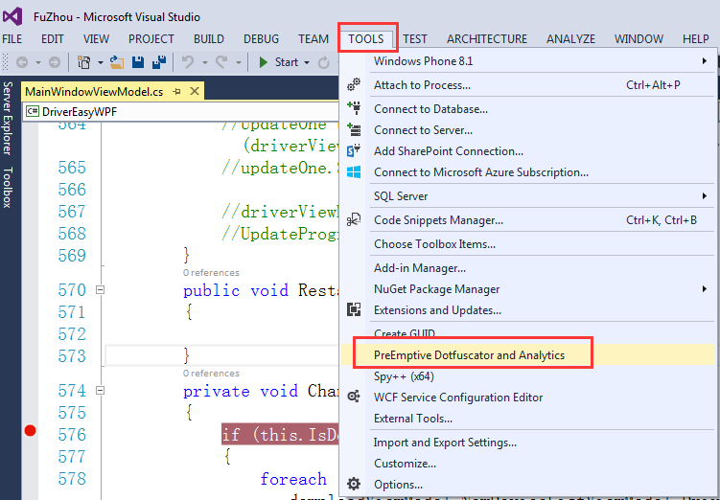

打开的界面如下图：
Configuration Options中，只有分析和重命名是免费的。其他混淆项，如字符加密、控制流、预标志等是需要正式版才具有的功能。

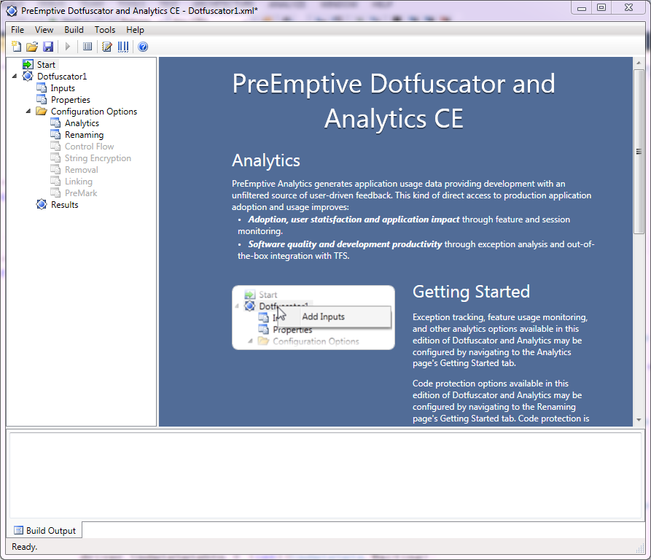

3. 选择需要混淆的文件，一般只需要混淆 *.Dll 或 *.exe文件，

点击界面中的 Inputs -> Inputs框下的 + 号 -> 在你程序中的Release文件夹中选择需要混淆的文件

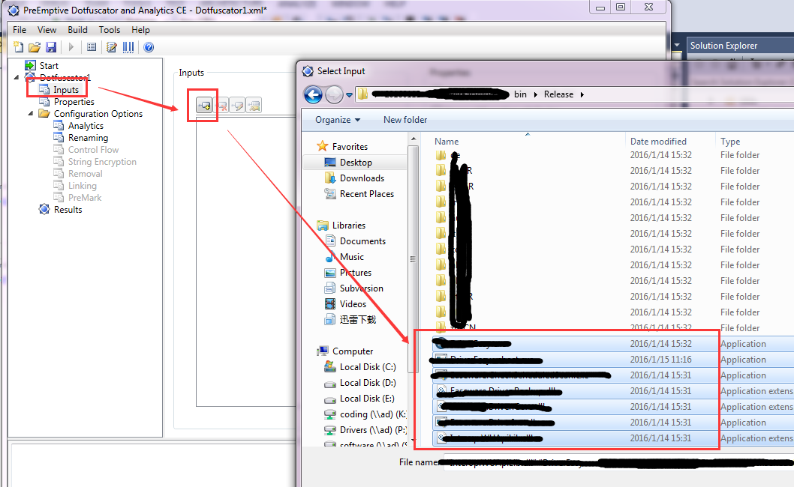

4. 为了方便下次混淆，建议勾上覆盖已存在的文件，如下图：
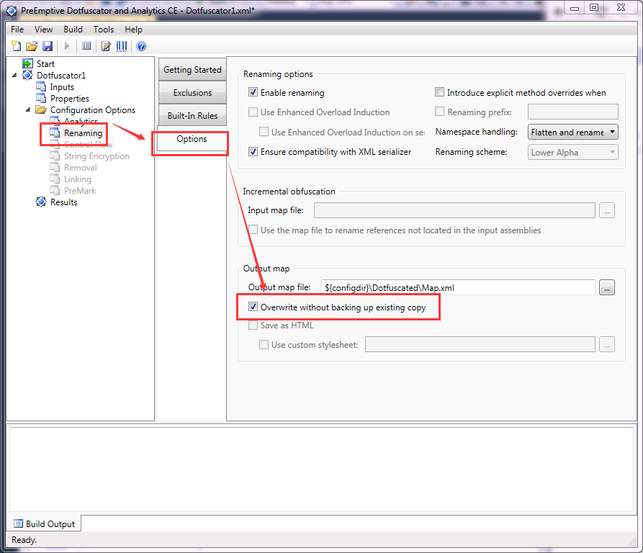

5. 然后保存文件

6. 进行混淆，点击保存按钮 右边的 绿色三角形按键 进行混淆

当现实的结果最后出现 百分百数字时，就表示已经混淆完毕了

7. 特别注意:

7.1. 如果运行混淆后的代码出现以下错误，然后程序崩溃：

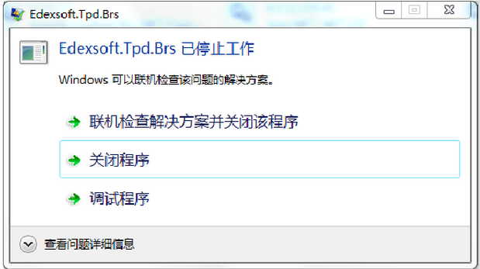

7.1.1. 原因之一：程序缺少组件

因为混淆时只是对Release文件夹中的*.dll , *.exe进行混淆，所以可能会导致部分文件没有拷贝到最终的文件夹中，

解决的方法，对比Release文件夹与混淆后的文件夹，查看是否有哪些文件没有从Release中拷贝到混淆后的目标目录中

7.1.2. 原因之二：程序中存在x86, x64的区分

7.2. 混淆后程序能够运行，但有些节目中的数据没有初始化

则需要考虑程序中是否有一些公用类没有加上public修饰符，而只是使用了默认的修饰符，导致程序不能正常初始化

DotfuscatorPro
C#使用Dotfuscator混淆代码以及加密

C#编写的代码如果不进行一定程度的混淆和加密，那么是非常容易被反编译进行破解的，特别是对于一些商业用途的C#软件来说，因为盯着的人多，更是极易被攻破。
使用Dotfuscator可以实现混淆代码、变量名修改、字符串加密等功能。
这里介绍的是DotfuscatorPro_4.9.7750_2.0 版本，有需要的可以到网上搜索下载https://skydrive.live.com/?cid=d2b11227abf128d8&id=D2B11227ABF128D8%21104。
安装 Dotfuscator 好 打开界面，有几个需要配置的地方： Options、Input、Rename、String Encryption、Build，其他的默认即可，下面一一讲解。
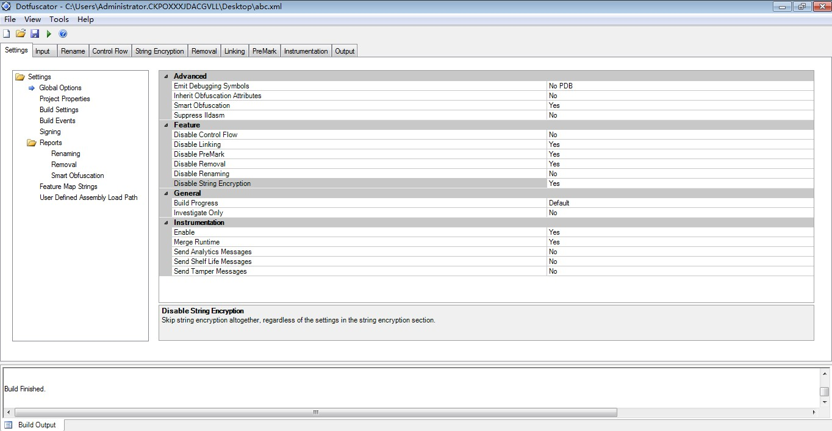

Settings->Global Options 这是全局配置选项：
把 Disable String Encryption 设为 NO，即启用字符串加密；检查 Disable Control flow、Dsiable Renaming 也为 NO，即保证控制流和混淆功能打开，其他默认。如下图：

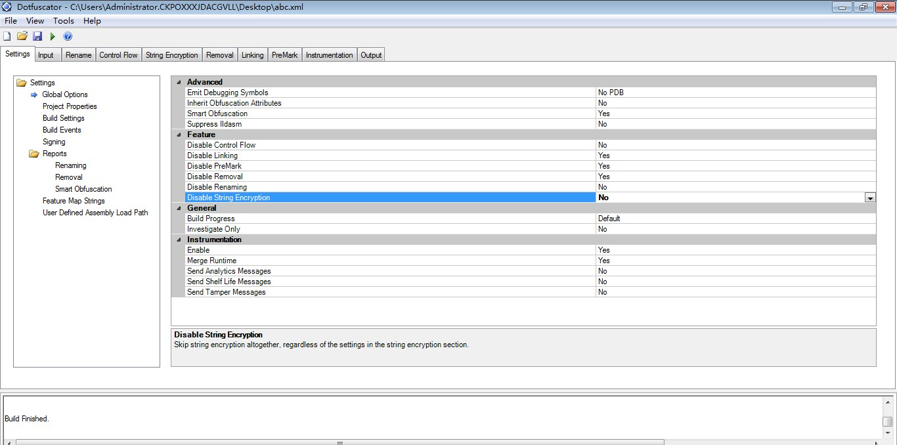

Input 选项里 选择你需要混淆加密的 dll、exe文件，其中Library不要勾选，否则有些类、变量等等不会混淆；
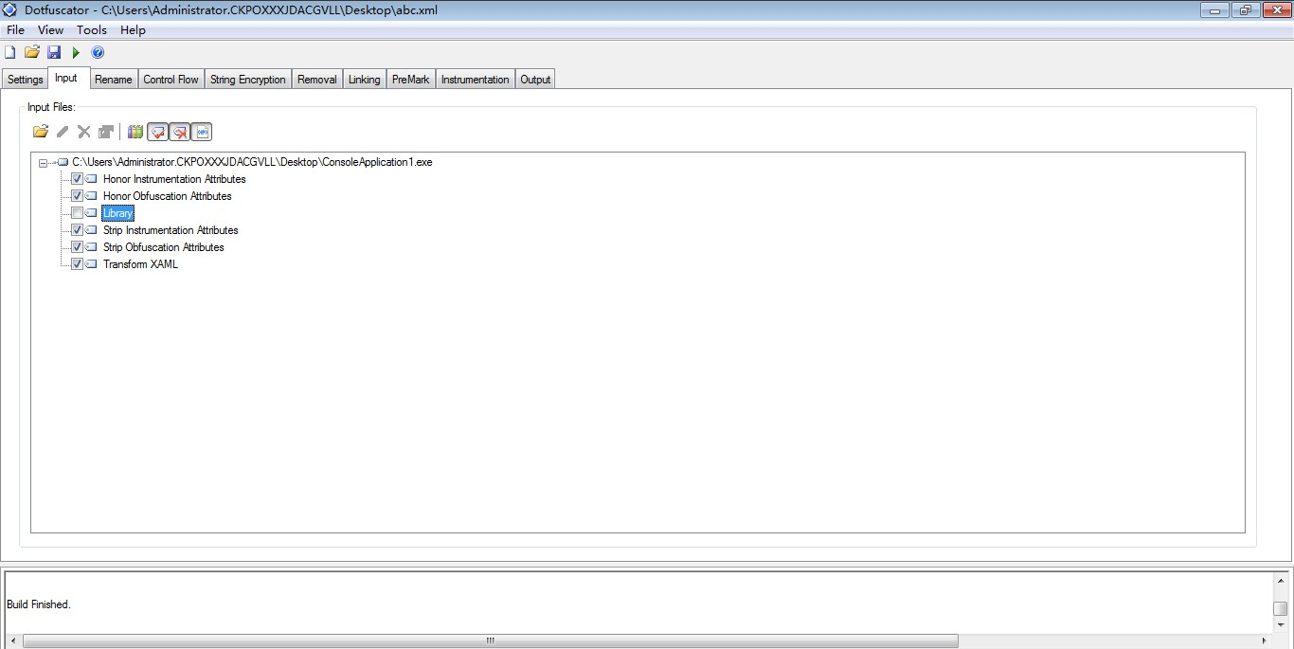

Rename 选项 勾选“use enhanced overload induction”（使用增强模式），注意：不要勾选下方的“ Do not suppress on serializable types”，即序列化类型的变量不加密，
否则编译后可能异常； “Renaming Scheme” 选择“Unprintable”（不可打印字符，即乱码），也可以选择其他如小写字母、大写字符、数字的方式。如下图：
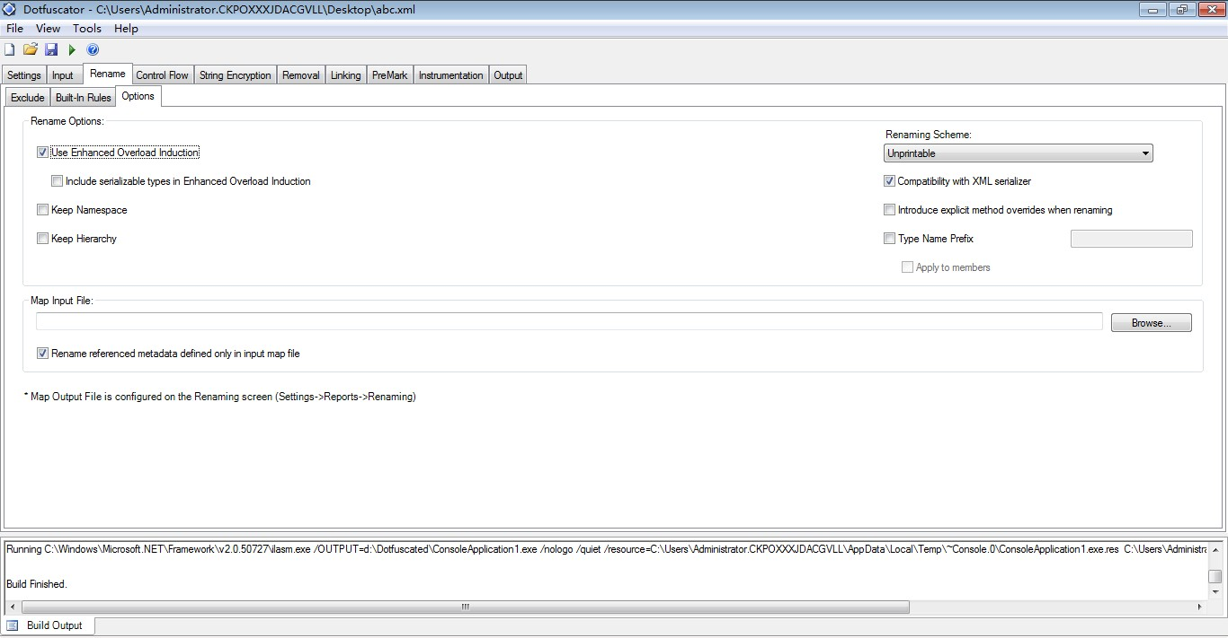

String Encryption 选项 include里勾选需要字符串加密的工程文件exe、dll等。

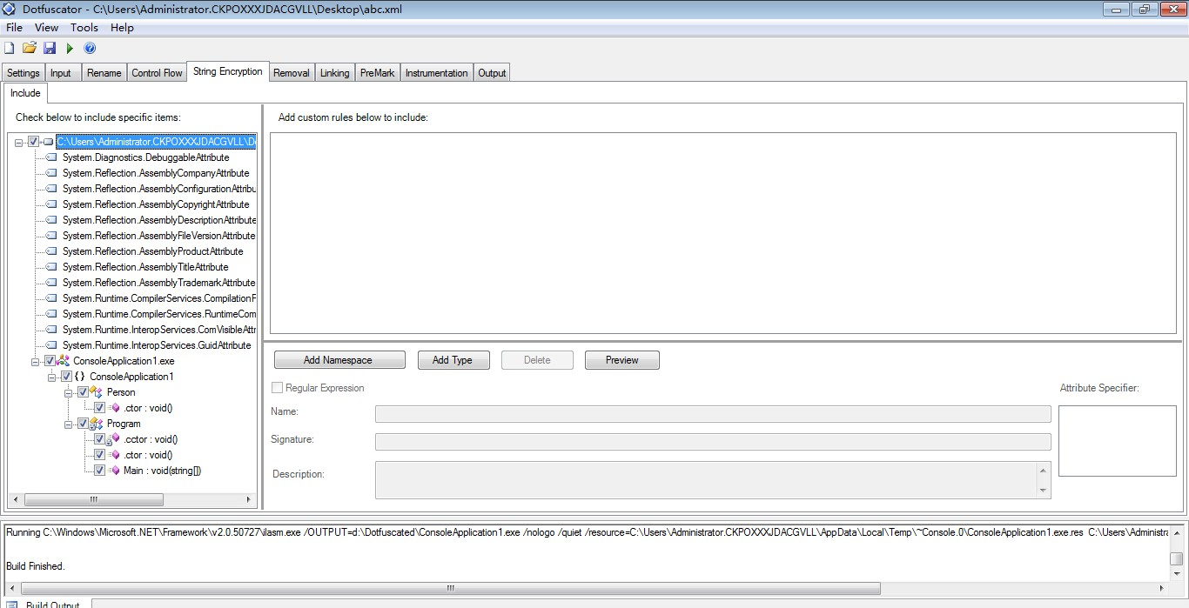

Settings->Build Settings 选项 设置输出目标文件夹，点击上方的 按钮即可重新生成新的 exe、dll文件了。

好了，我们来看一下加密混淆后的效果：

原来的代码：
using System;
using System.Collections.Generic;
using System.Linq;
using System.Text;
namespace ConsoleApplication1
{
class Program
{
static readonly int A = B * 10;
static readonly int B = 10;
//const int A = B * 10;
//const int B = 10;
public static void Main(string[] args)
{
Person p = new Person();
Console.WriteLine("A is {0},B is {1} ", A, B);
}
}
public class Person
{
static int age;
}
}
经过Dotfuscator混淆加密后，我们使用著名的反编译软件 Reflector 来查看，可以发现函数体内的代码已经看不到了，字符串也变成了乱码，函数名称也不可见了，效果图如下：
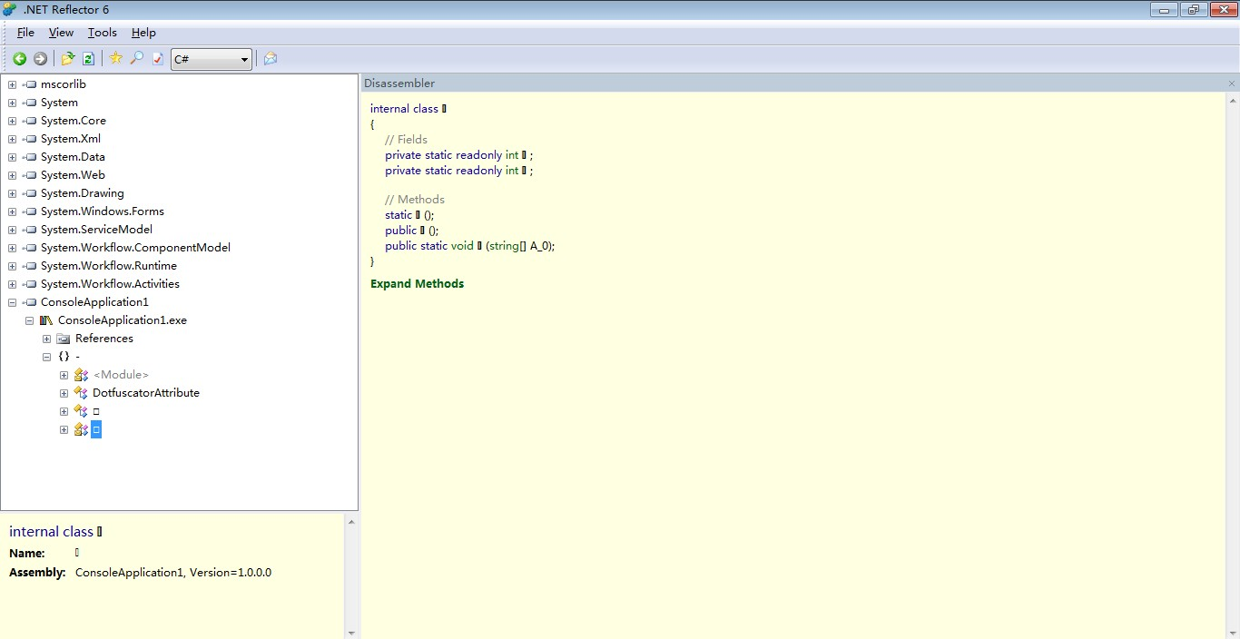

【使用Dotfuscator混淆的几个注意点】：
1、如果你加密的dll、exe里有public类，需要被外部引用的话，那么引用这个public的相关dll、exe也要一起放到Dotfuscator Input 里，同时进行混淆加密，不然外部调用出错。

2、如果有public类，但是你不想照着第1点的方式做的话，可以勾选 Library 模式（input 里 展开项目，见下图），或者不选择 rename 选项，仅仅用 control flow 混淆（该种方式
下会看见类名、函数名，但是看不到函数体）。

3、如果有public类，但是你也不想按照我的第一点、第二点的方法做的话，可以在rename选项里排除这些public的类名、方法名、属性名即可：使用 rename exclude 里左侧排除项目，
或 右侧 正则排除方法，见下图：
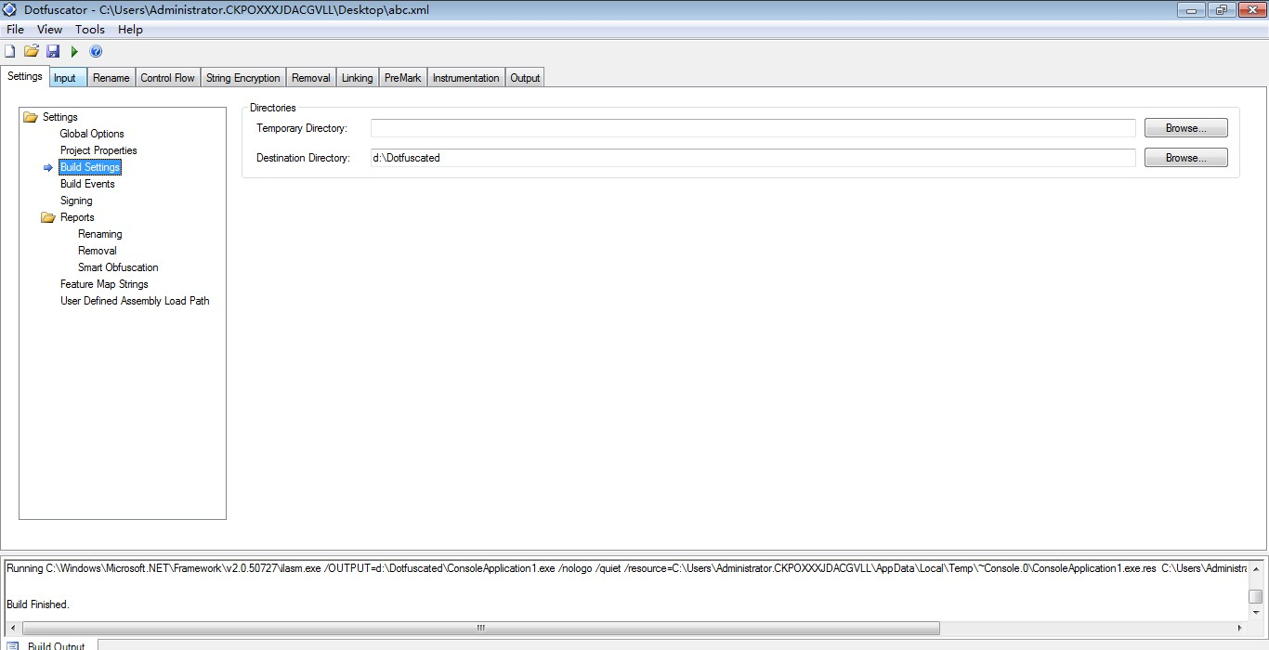

当然，软件世界没有不能破解的，但是利用Dotfuscator混淆加密后 至少可以挡住不少新手们！

